作成方法（作成前にお読みください）
第２種 保険料算定内訳名簿および保険料申告内訳書作成方法
１ 入力シートに申告対象者の「氏名」「給付基礎額」等の情報を入力してください。入力した情報を基に「内訳名簿」
「内訳書」が作成されます。２００名まで対応しています。
黄色部分→氏名等の情報を入力 青色、赤色部分→該当する日額等選択（整理番号は自動で表示されます）
２ 内訳名簿は、印刷前に提出年月日と事業主部分の入力(黄色部分)をしてください。内訳名簿と内訳書に反映します。
印刷時、印刷の向きを設定してください。左上に印刷枚数が表示されます。表示された枚数を印刷してください。
３ 内訳書、事務組合が作成する場合は、総括表左下事務組合部分(黄色部分)に組合情報を入力してください。
４ 提出前に保険料額が正しく入力されているか、事務組合様（団体様）の責任において確認をお願いします。

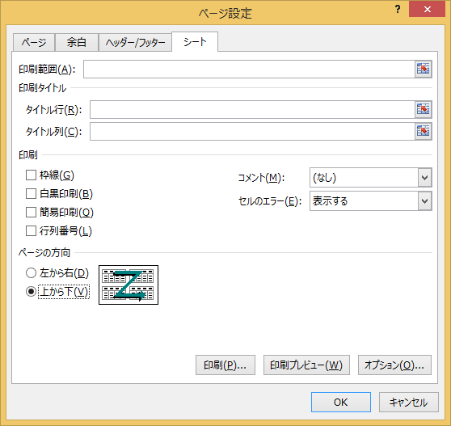
ページの方向は 「上から下」
に設定してください。

